enkel
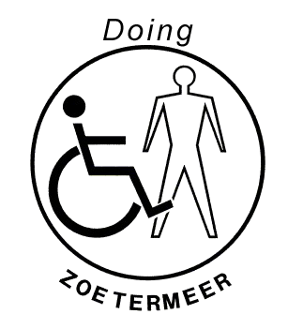
INSCHRIJFFORMULIER VOOR HET DOING INTEGRATIETOERNOOI JEUGD EN SENIOREN
Kosten: | 8,5 | p.p.
Vereniging
Contactpersoon |  |  |  |  |  |  |  | € 4.00
Adres
Telefoonnummer
E-mailadres

ENKEL SPEL
Achternaam |  | Tussenvoegsel | Voornaam | ELO | Bondsnr. | Opmerking | Inschrijfgeld

Insturen vóór 7 juni 2024 naar hans.vogelaar@doing.nl |  |  |  |  |  | Totaal Enkel: | € 0.00
De inschrijving is pas geldig als het inschrijfgeld is ontvangen op rek. nr. NL18 RABO 0108488799 (DOING, Zoetermeer) o.v.v.
de verenigingsnaam en “Integratietoernooi + het aantal deelnemers”.

